상품제안서
면코팅고무장갑 위생혼합3종 (치매예방홍보) | 상품코드: F28558

 |  |  |  |  |  |  | 02-412-0044 | www.easy1.co.kr
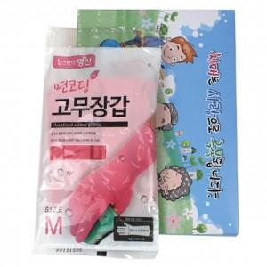

【상세/제작정보】 | 기본 OPP포장 스티커 제작 및 부착 문의 종이케이스 별도문의

【인쇄/포장옵션】 | / OPP(비닐)

【공급단가】 | 수량 | 100~ | 300~ | 500~ | 1,000~ | 3,000~
*VAT별도 | 단가 | 2,940원 | 2,890원 | 2,810원 | 2,760원 | 2,690원

【상품 URL】 | https://easy1.co.kr:443/src/goods_detail.php?gdno=28558

